Sheet1
技术评审评分表
主项 | 细项 | 目标 | 供应商确认回复[镁伽] | 评分表

需供应商回复资料如下：
1. 报价单
2. 方案概述
3. 效果示意图
4. 该Excel D列回复
请注意：资料回传发送至尹文浩 <wangbiao36@tcl.com>邮箱，2/3前未回复视为自动弃权
设备技术规格 | 图片检测速度 | 检测速度≤2秒/张/≤3秒/≤4秒 | 检测速度≤2秒/张 【16K相机标准】
 | 检测能力 | 检出率（=检出NG数量/实际NG总数）≥99.5%，误检率（=过杀数量/检测判定NG数量）≤1% | 检出率（=检出NG数量/实际NG总数）≥99.5%， 误检率（=过杀数量/检测判定NG数量）≤2% 需求原硬件清晰表达不良，像素尺寸*2 ≤不良尺寸
 | 支持异常新增标注训练配置 | 支持 | 响应
 | 支持在线检测，实时报警，不影响原TT | 支持 | 响应【在线检测、AI 实时报警】
 | 支持定制化报警，例如弹窗、三色灯、扬声器、IO信号等 | 报警类型支持及声光≥60dB | 响应【弹窗】，支持定制化报警
 | 图片存储周期 | 图片存储周期180天 | 响应【支持压缩小图存储】
 | 支持离线检测，与MES联动进行预hold功能 | 支持 | 响应
 | 支持离线导入图片判图 | 支持 | 响应
 | 支持拖拽式算法流程开发，用户可通过图形化界面组合节点形成处理管道 | 支持 | 响应
 | 支持模型自动迭代（根据判定的NG自主加入模型训练） | 支持 | 响应
 | 支持与设备/MES接口对接 | 支持 | 响应【支持与设备/MES接口对接】
 | 算力模块规格 | ≥20tops | 响应【≥20 tops】
 | 华星数据库对接 | 接入华星数据库周期≤7天 | 响应【数据库接入周期≤7天】
 | 华星现场有实际AI 优化Demo实际 | 实际AI 优化Demo实际 ≥3 | 响应【Cell 外观检测、LLO检测AI升级】
 | 华星现场 紧急需求 PIS站点部署AI | PIS站点部署AI 是否 | 响应【预计3月Demo部署 5月完成交付】
系统操作及呈现 | 用户权限By角色管理 | 角色种类≥3种 | 响应【支持自定义角色≥3】
 | 支持用户自主配置训练模型管理 | 支持 | 响应
 | 模型训练支持主流通用算法选择 | 支持 | 响应
 | 支持日志管理 | 支持 | 响应
 | 支持平台与工位配置管理 | 支持 | 响应
 | 检出数据自动上传，支持权限控制 | 支持 | 响应
 | 操作手册及教育训练 | 支持培训≥3次 | 响应【现场培训≥3次，线上教育≥3】
 | 项目配置可视化管理 | 支持 | 响应
 | 看板分级：决策、管理、现场 | 看板架构分级≥3级 | 响应【看板架构分级≥4级开发者、决策、管理、现场】
 | 看板需要展示年/月/周/日/时 | 数据呈现维度≥5种 | 响应【数据呈现维度≥5种】
 | 支持整体/单站检出数量/准确率统计 | 可视化图表≥3种 | 响应【可视化图表≥4种 AI自动展示数据】
 | 各类可视化图表及格式导出 | 数据导出格式≥3种 | 响应 【数据导出格式≥4种】
LeadTime/After Service | LeadTime | 4个月 | 响应【4个月】
 | 保固时间 | 24个月 | 响应【24个月】
 | 服务据点 | 武汉 | 响应【其它现地也可响应】
 | 平日On call时间 | ≤2h | 响应【≤2h】
 | 假日On Call时间 | ≤4h | 响应【≤4h】
 | 成立时间 | 5年以上 | 响应【5年以上】
 | 市占率 | ≥5% 成交记录≥3个 | 响应【≥5% 成交记录≥3个】
 | 面板行业实绩 | ≥5个 | 响应【≥5个】
 | 非面板行业实绩 | ≥5个 | 响应【≥5个 半导体晶圆检测、Overlay检测】
安全 | 员工保险购买率 | 100% | 响应【100%，现场人员按照客规意外保险购买】
 | 安全管理费用占工程款比率 | ≥5% | 响应【≥5%】
 | 专业工程师人数 | ≥1人 | 响应【≥1人】
现场管理 | 施工安全方案备案 | ≥8项 | 响应【≥8项】
 | 安全员配置 | ≥1人 | 响应【≥1人】
 | 应急预案 | ≥5项 | 响应【≥5项】
 | 施工事故安全 | 0次 | 响应【0次】

0509 成本核算
 |  |  |  |  |  |  |  | 4060 | 4070 | 4080
 |  |  |  |  |  |  |  | 30120 | 31720 | 34120
 | 序号 | 站点 | 需求列表 | 图像分辨率 | 检出规格 | 图片吞吐量（TT） | 过漏检指标 | 联动功能 | 配置要求【4070Ti】 |  | 客户设备数 | 对应逻辑 [实时检测 1对X] | AI工控机数量 | 对应逻辑 [出货前Hold 1对X] | AI工控机数量 | 工控机单价【40T】
 | 1 | Laser Cut | 保护膜漏撕检测 | 2448*2048 | 目视不可有 | 吞吐量=4平台×2相机=8张图 TT=4s 即: 8pcs/4s 后面不给具体计算公式，只给结果 | 漏检<0.5% 过检<1% | 离线检测，可对接MES，具备Hold功能 | 工控机#EBS-4U700QC127K M64 S512 DURAH40-7Lan-R 价格：25800 硬盘20T |  | 21 | 3 | 7 | 16 | 2
 |  |  | 端子划伤/脏污/异物 | 同一张图 | 0.1mm
 |  |  | Panel边缘Crack/Chipping | 同一张图 | 0.1mm
 | 2 | POL站点 | Glass 裂纹 | 5472*3648 | 50um | 2pcs/8s | 漏检<0.5% 过检<1% | 缺陷位置可在Monitor查看 | 设备硬件配置 i9-13900K + RTX 4070Ti |  | 17 | 在线8台 + 离线1台 | 9 | 在线8台 + 离线1台 | 9
 |  |  | Glass 破片 | 同一张图 | 50um
 |  |  | Glass 叠片 | 同一张图 | 目视不可有
 | 3 | PIS | 涂胶 气泡 | 17000*2048 | 40um | 4pcs/4s | 漏检<0.5% 过检<1% | 缺陷位置可在Monitor查看 离线检测，可对接MES、具备Hold功能 | 设备硬件配置 i9-13900K + RTX 4070Ti |  | 21 | 1 | 21 | 5 | 4
 |  |  | 涂胶 异物 | 同一张图 | 40um
6 | 4 | Line cut | 切割道宽度检测 | 1440*1080 | 可设置 | 4pcs/4s | 漏检<0.5% 过检<1% | AI检测锥度 超Spec报警 要求实时性 | 设备硬件配置 i9-13900K + RTX 4070Ti |  | 24 | 6 | 4 | 16 | 2
 | 5 | IC 封胶 | 胶形检测（胶宽/缺胶） | 12920*974 | 可设置 | 4pcs/4.5s | 漏检<0.5% 过检<1% | 实时显示检测图像 | 设备硬件配置 i9-13900K + RTX 4070Ti |  | 20 | 1 | 20 | 5 | 4
 | 6 | 3D 贴合 | 计算两个圆的同心度 | 4000*3000 | <0.12mm | 2pcs/4.4s | GF贴合位置检测≥99.9% | 在线监测 实时报警 | 设备硬件配置 i9-13900K + RTX 4070Ti |  | 7 | 10 | 1 | 不考虑离线 | 1
 | 7 | Bending AOI | 蓝膜漏撕 | 4000*3000 | 目视不可有 | 4pcs/8s | 漏检<0.5% 过检<1% | AI 视觉反馈PLC并补偿 要求实时性并通讯 | 设备硬件配置 i9-13900K + RTX 4070Ti |  | 23 | 8 | 3 | 不考虑离线 | 3
 |  |  | Mark AI 识别（克服脏污干扰） | 同一张图 | /
 | 8 | LLO Cell外观 | Glass裂纹/划伤/异物/脏污 | 16384*15360 | 见左侧表格 | 4pcs/10s | 漏检<0.5% 过检<1% | 已实现 实时显示检测图像 | 设备硬件配置 i9-13900K + RTX 4070Ti |  | 20 | 1 | 20 | 2 | 10
 | 9 | 2T Cut | Peeling/crack/孔尺寸 | 5472*3648 | 目视不可有 | 2pcs/1s | 漏检<0.5% 过检<1% | HAZ大小检测超Spec报警 | 设备硬件配置 i9-13900K + RTX 4070Ti |  | 19 | 2 | 10 | 20 | 1
 | 10 | Aging | Aging 压偏检测 | 1024*768 | 对位异常 | 40S以内，10pcs产品20张图 | 漏检率<0.01%,过检<0.1% |  | 设备硬件配置 i9-13900K + RTX 4070Ti |  | 30 | 8 | 4 | 不考虑离线 | 4
 | 11 | API站点 | API站点对位情况 | 4896*2048 | 对位异常 | 40S~10pcs产品 20张图 | 漏检率<0.01%,过检<0.1% |  | 设备硬件配置 i9-13900K + RTX 4070Ti |  | 29 | 5 | 6 | 不考虑离线 | 6
 |  |  |  |  |  |  |  | 其它硬件【李伟填写】 | 配置详细规格 |  | 数量 | 价格 | 总价
 |  |  |  |  |  |  |  | 工控机1（顶配） | Intel Ultra 9 285K/128G DDR5/1T+1T M.2固态/Nvidia RTX4090 24GB/1400W/6LAN/6PCIe /1PCI |  | 20 | 55000 | 1200000
 |  |  |  |  |  |  |  | 工控机1（高配） | 华硕-EBS-4U700/850W/Q670EA/I9-13900K/64G/1T+1T SATA3 SDD/WD-20T HDD/2口千兆网卡/Win10/5PCIe/2PCI/RTX-4080-16GB/Win10 |  | 84 | 40000 | 3360000
 |  |  |  |  |  |  |  | 工控机2（低配） | 华硕-EBE-4U/I7-10700K/32G/1T+1T SATA3 SDD/20T/5PICE/2PCI/2千兆/6个USB3.0/6个串口/HDMI+VGA+DP/750W/RTX4070-12GB/ATX-Q470/Win10 |  |  | 34000
 |  |  |  |  |  |  |  | 20T硬盘 | 西部数据（WD）20TB企业级氦气机械硬盘HC560 SATA 7200转512MB CMR垂直 服务器硬盘 3.5英寸WUH722020BLE6L4 |  |  | 7000
 |  |  |  |  |  |  |  | 显示器 | DELL-SE2726H |  | 104 | 799 | 83096
 |  |  |  |  |  |  |  | 万兆网卡（双电） | TPLINK-PCIE X8万兆双电口X550-T2 |  | 104 | 1360 | 141440
 |  |  |  |  |  |  |  | 万兆交换机（5口） | keepLINK KP-9000-5XT 5口万兆交换机 |  | 231 | 900 | 207900
 |  |  |  |  |  |  |  | 万兆交换机（8口） | keepLINKKP-9000-8XT-AC 8口万兆电交换机 |  | 38 | 1300 | 49400
 |  |  |  |  |  |  |  | 万兆网线 | 305米NW125紫色-七类万兆双屏蔽70318 |  | 20 | 2000 | 40000
 |  |  |  |  |  |  |  | 键鼠套装 | 罗技（Logitech）MK120 【企业级】有线键盘鼠标套装 |  | 104 | 75 | 7800
 |  |  |  |  |  |  |  | 加密锁 | Sentinel加密子锁 |  | 104 | 200 | 20800
 |  |  |  |  |  |  |  | 服务器机柜 | 万观天电脑机柜工业PC-RGT-LFPC02P |  | 104 | 2860 | 297440
 |  |  |  |  |  |  |  | 软件开发项目【国民填写】 | 开发工时（人.天）
 |  |  |  |  |  |  |  | 软件设计 | 20
 |  |  |  |  |  |  |  | 软件开发 | 60
 |  |  |  |  |  |  |  | 软件部署 | 40
 |  |  |  |  |  |  |  | 算法开发项目【艳娟、大济、共济填写】 | 开发工时
 |  |  |  |  |  |  |  | 算法框架设计 | 20
 |  |  |  |  |  |  |  | 2个站点模型迭代优化（LLO/2T Cut） | 30
 |  |  |  |  |  |  |  | 另外9个站点算法开发+模型迭代优化 | 150 说明：9个站工时拆分（135 + 15预留 = 150）： PIS：25天 IC封胶：20天 POL：15天 Bending：15天 3D贴合：15天 Laser Cut：15天 Line Cut：10天 Aging：10天 API：10天 预留：15天
 |  |  |  |  |  |  |  | 算法文档 + 软件对接 + 售后培训 | 40 说明：算法文档：10人天（11个站点说明+调参指南） 软件对接：20人天（算法对接、接口联调、测试验证） 售后培训：10人天（培训材料准备、现场技术培训）

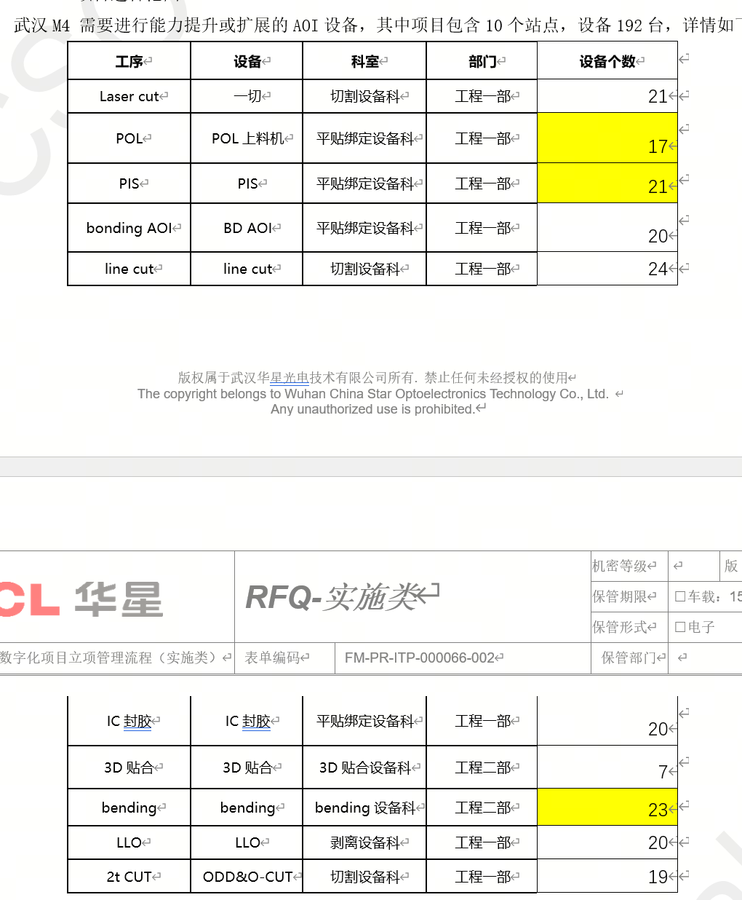
 |  |  |  |  |  |  |  | 客户设备数 | 对应逻辑 | 我司工控机 | 工控机单价【40T】
 |  |  |  |  |  |  | Laser Cut | 21 | 2 | 11
 |  |  |  |  |  |  | POL | 17 | 2 | 9
 |  |  |  |  |  |  | PIS | 21 | 2 | 11
 |  |  |  |  |  |  | Line Cut | 24 | 5 | 5
 |  |  |  |  |  |  | IC 封胶 | 20 | 2 | 10
 |  |  |  |  |  |  | 3D 贴合 | 7 | 2 | 4
 |  |  |  |  |  |  | Bending | 23 | 2 | 12
 |  |  |  |  |  |  | LLO | 20 | 1 | 20
 |  |  |  |  |  |  | 2t CUT | 19 | 2 | 10
 |  |  |  |  |  |  | Aging 压偏检测 | 30 | 5 | 6
 |  |  |  |  |  |  | API 站点 | 29 | 5 | 6
 |  |  |  |  |  |  | TTL |  |  | 101 | 40000 |  |  |  | 4024000

